Sākums
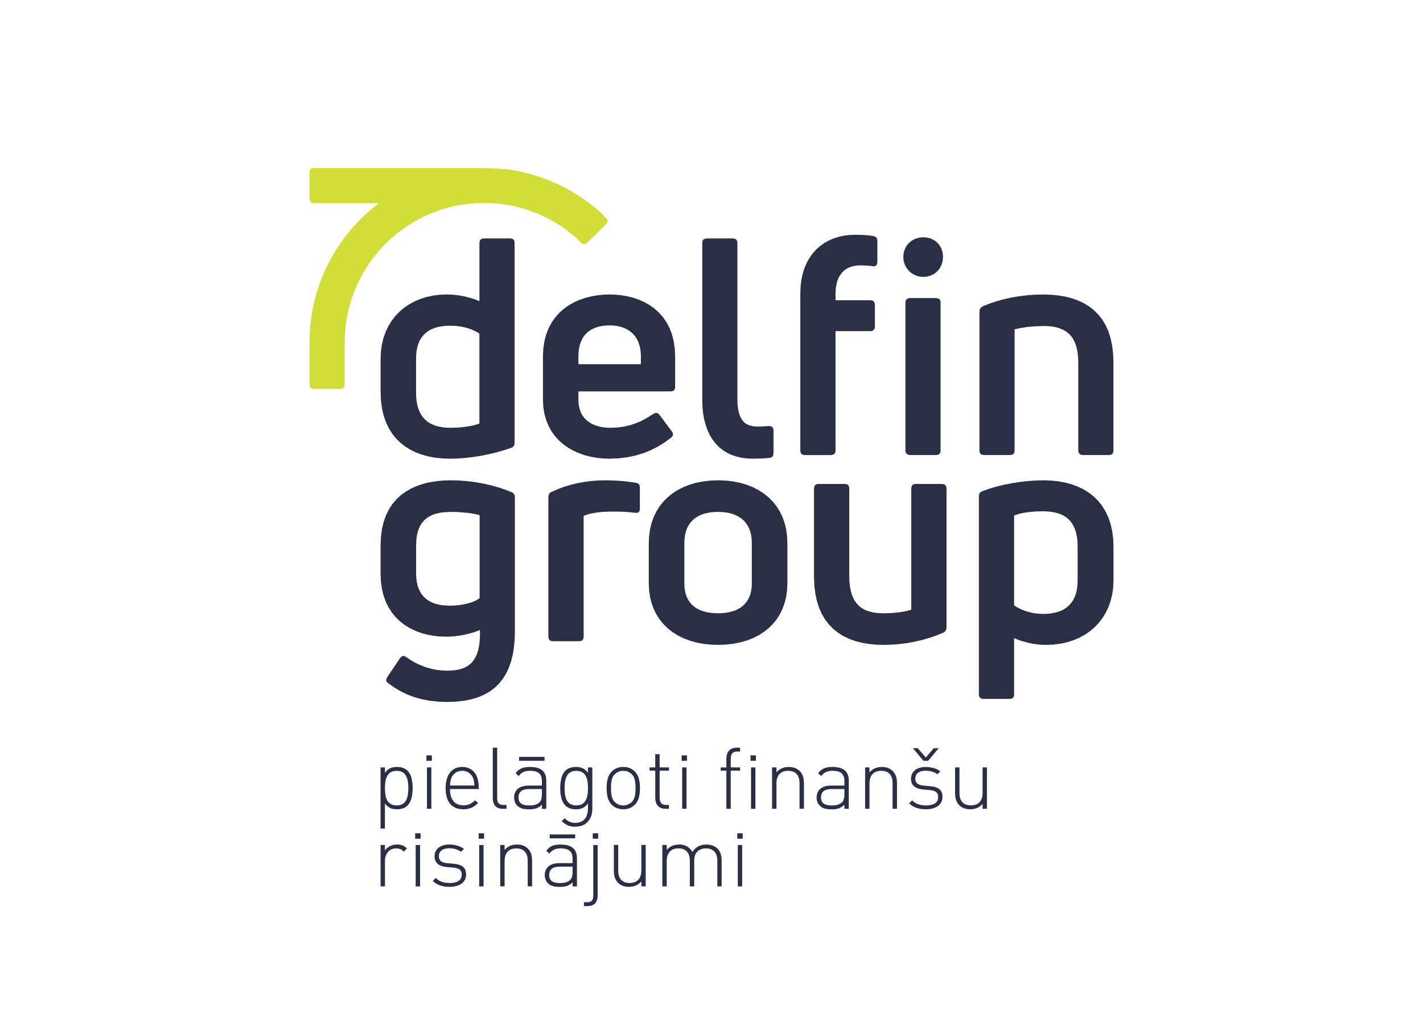

Finanšu dati

Divpadsmit mēnešu periods, kas noslēdzās
2022. gada 31. decembrī

www.delfingroup.lv

